PRY
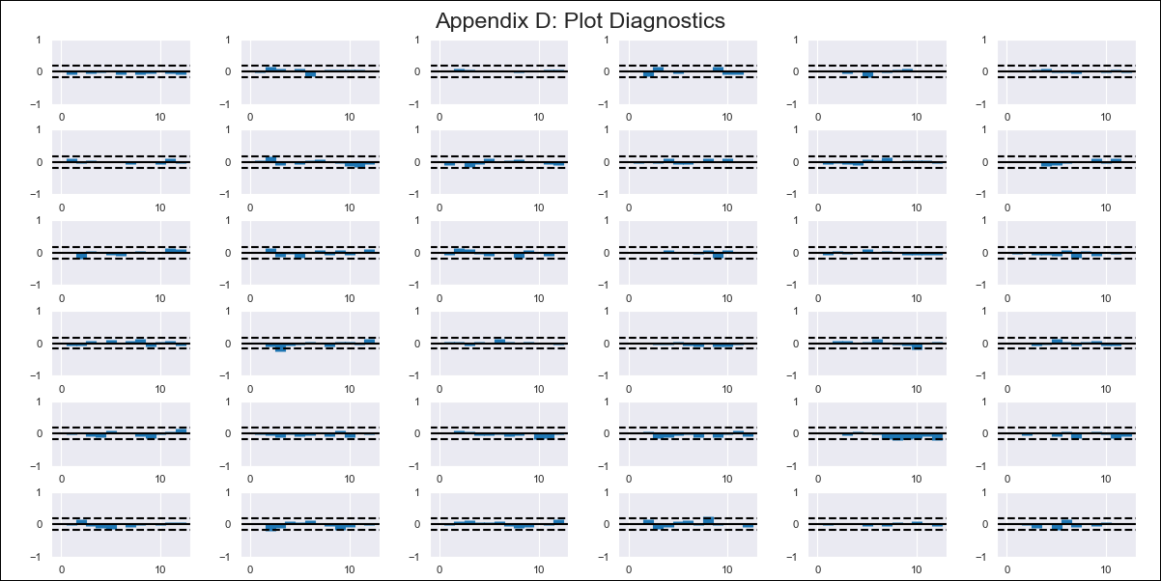
PRY - Inflation - Next 12 months forecast as of: 2024-01-01

Model | VAR - 12 | Exogenous Variables | M1 - Variacion Interanual, Reservas Internacionales - Dolares, Tipo de Cambio (Real), IMAEP Serie Desestacionalizada, Tasa de Politica Monetaria
Training Data | 2011-06-01 to 2023-02-01
Test Data | 2023-02-01 to 2024-01-01

Date | Inflation Change YoY % | Lower Bound - 95% Confidence Interval | Upper Bound - 95% Confidence Interval
2024-02-01 | 2.46 | 1.27 | 3.64
2024-03-01 | 1.87 | -0.1 | 5.72
2024-04-01 | 0.87 | -2.28 | 7.07
2024-05-01 | 0.02 | -3.95 | 9.04
2024-06-01 | -0.15 | -5.21 | 11.65
2024-07-01 | -0.47 | -7.37 | 13.52
2024-08-01 | -1.09 | -9.72 | 15.27
2024-09-01 | -0.72 | -10.8 | 18.32
2024-10-01 | -0.73 | -13.29 | 20.06
2024-11-01 | -0.67 | -15.35 | 22.26
2024-12-01 | -0.77 | -17.69 | 24.27
2025-01-01 | -1.35 | -20.34 | 25.99

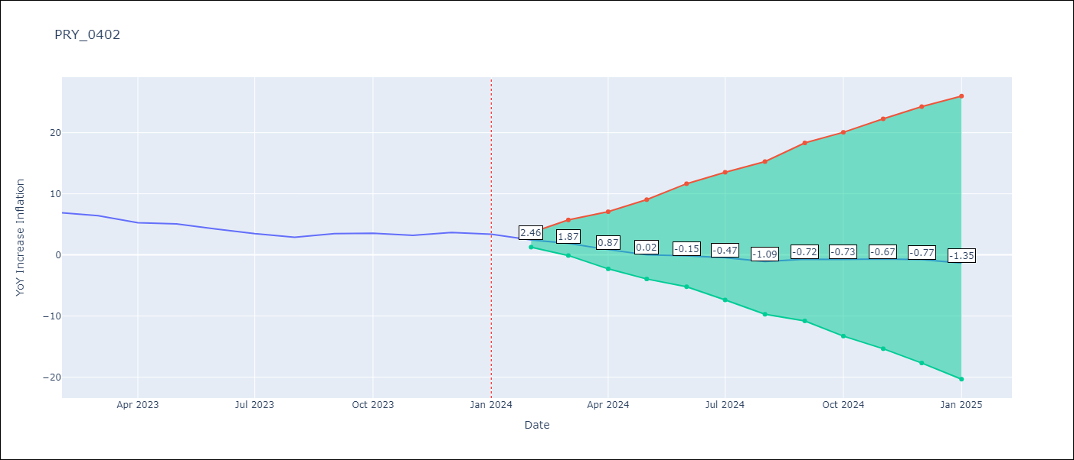

Test Metrics
RMSE | 0.32
Naive RMSE | 0.64
MAPE | 6.68%

Test Predictions
Date | Predicted | Actual
2023-02-01 | 6.88 | 6.88
2023-03-01 | 6.29 | 6.41
2023-04-01 | 5.28 | 5.25
2023-05-01 | 4.43 | 5.08
2023-06-01 | 4.25 | 4.24
2023-07-01 | 3.92 | 3.48
2023-08-01 | 3.29 | 2.9
2023-09-01 | 3.66 | 3.47
2023-10-01 | 3.64 | 3.53
2023-11-01 | 3.7 | 3.19
2023-12-01 | 3.58 | 3.67
2024-01-01 | 3 | 3.39

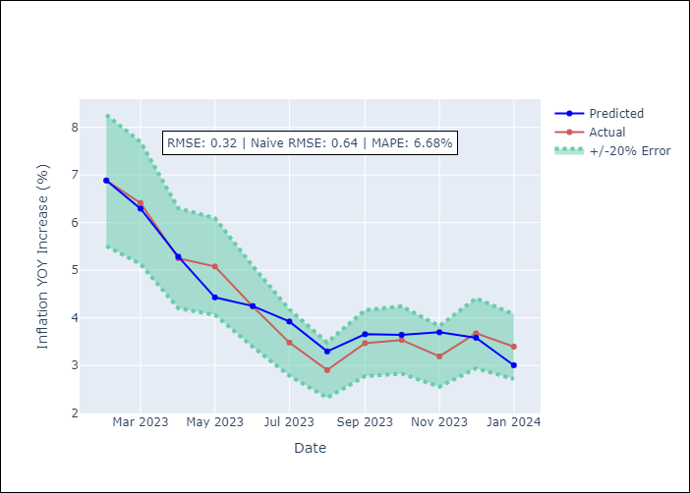

Appendix A: Model Summary
Model | VAR - 12
Sample | 2011-06-01 to 2024-01-01
No. of Observations | 152
Terms | P-value (Statistical significance)
L1.YoY Increase Inflation | 6.2149528566E-12
L1.Tipo de Cambio (Real) | 0.0010524780344
L1.IMAEP Serie Desestacionalizada | 0.017538338164
L2.YoY Increase Inflation | 1.9035104706E-06
L2.M1 - Variacion Interanual | 0.035573054573
L2.Tipo de Cambio (Real) | 0.00063507751333
L2.IMAEP Serie Desestacionalizada | 0.022463274966
L3.YoY Increase Inflation | 0.0010629856403
L3.Tipo de Cambio (Real) | 5.278281421E-05
L3.IMAEP Serie Desestacionalizada | 0.007324855087
L4.YoY Increase Inflation | 0.0038511401594
L4.Tipo de Cambio (Real) | 0.004435520709
L4.IMAEP Serie Desestacionalizada | 0.0082033405011
L4.Tasa de Politica Monetaria | 0.035586045101
L5.Tipo de Cambio (Real) | 0.0036518677735
L5.IMAEP Serie Desestacionalizada | 0.027933944925
L6.Tipo de Cambio (Real) | 0.01703823581
L7.Reservas Internacionales - Dolares | 0.035408378915
L7.Tipo de Cambio (Real) | 0.043181498632
L9.Reservas Internacionales - Dolares | 0.030447047226
L10.YoY Increase Inflation | 0.029146324239
L11.YoY Increase Inflation | 0.035175755328
L12.M1 - Variacion Interanual | 0.028631519689
L12.Tipo de Cambio (Real) | 0.041549356971

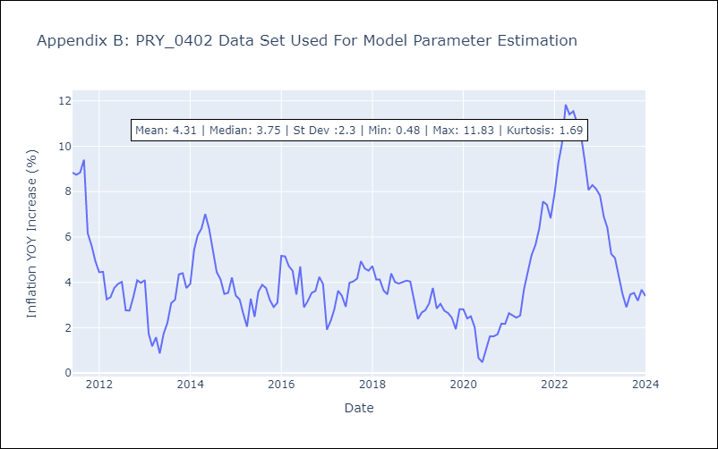

Appendix C: Residuals Analysis
Mean | -0.0
Errors AutoCorrelated? | 2.1968589653439783 | No Autocorrelation
Normal? | No

